9.25
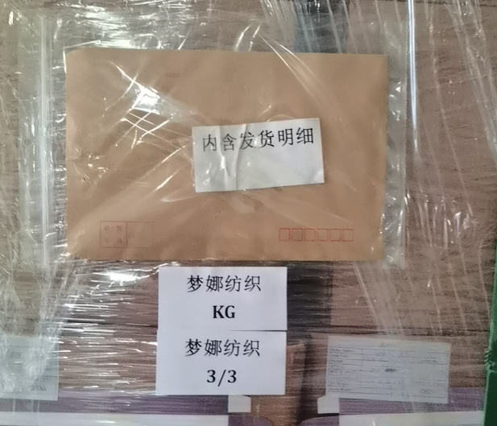
上 海 汭 珩 发 货 清 单
（Relay Packaging Technology & Solution Delivery List）
Shipping Date 发货日期: |  | 2024-09-25
快递单号: |  | S61271617830 顺心捷达

订单号 | 产品型号 | 订单数 | 备品数 | 总实发数 | 总箱数 | 装箱明细
S24070512 | FFBT/24/M12008G-UK | 30050 | 650 | 30700 | 22 | 21箱*1400个+1箱*1300个
合计： |  |  |  | 30700 | 22

订单号 | 产品型号 | 订单数 | 备品数 | 总实发数 | 总箱数 | 装箱明细
S24070511 | FFLX/24/M12011G-UK-BLACK-80D | 8050 | 250 | 8300 | 9 | 8箱*950个+1箱*700个
合计： |  |  |  | 8300 | 9

订单号 | 产品型号 | 订单数 | 备品数 | 总实发数 | 总箱数 | 装箱明细
S24070511 | FFLX/24/M12011G-UK-BLACK-80D | 5050 | 150 | 5200 | 6 | 5箱*950个+1箱*450个
合计： |  |  |  | 5200 | 6

订单号 | 产品型号 | 订单数 | 备品数 | 总实发数 | 总箱数 | 装箱明细
S24090263 | FFLX/26/M11991G-CE-NATURAL(OPT2) | 2020 | 70 | 2090 | 5 | 4箱*450个+1箱*290个
合计： |  |  |  | 2090 | 5

订单号 | 产品型号 | 订单数 | 备品数 | 总实发数 | 总箱数 | 装箱明细
S24090263 | FFLX/26/M11991G-UK-BLACK(OPT1) | 5050 | 160 | 5210 | 12 | 11箱*450个+1箱*260个
合计： |  |  |  | 5210 | 12

订单号 | 产品型号 | 订单数 | 备品数 | 总实发数 | 总箱数 | 装箱明细
S24090263 | FFBT/24/M12002G-UK | 15075 | 452 | 15527 | 12 | 11箱*450个+1箱*1228个
合计： |  |  |  | 15527 | 12
